Tablas Produccion
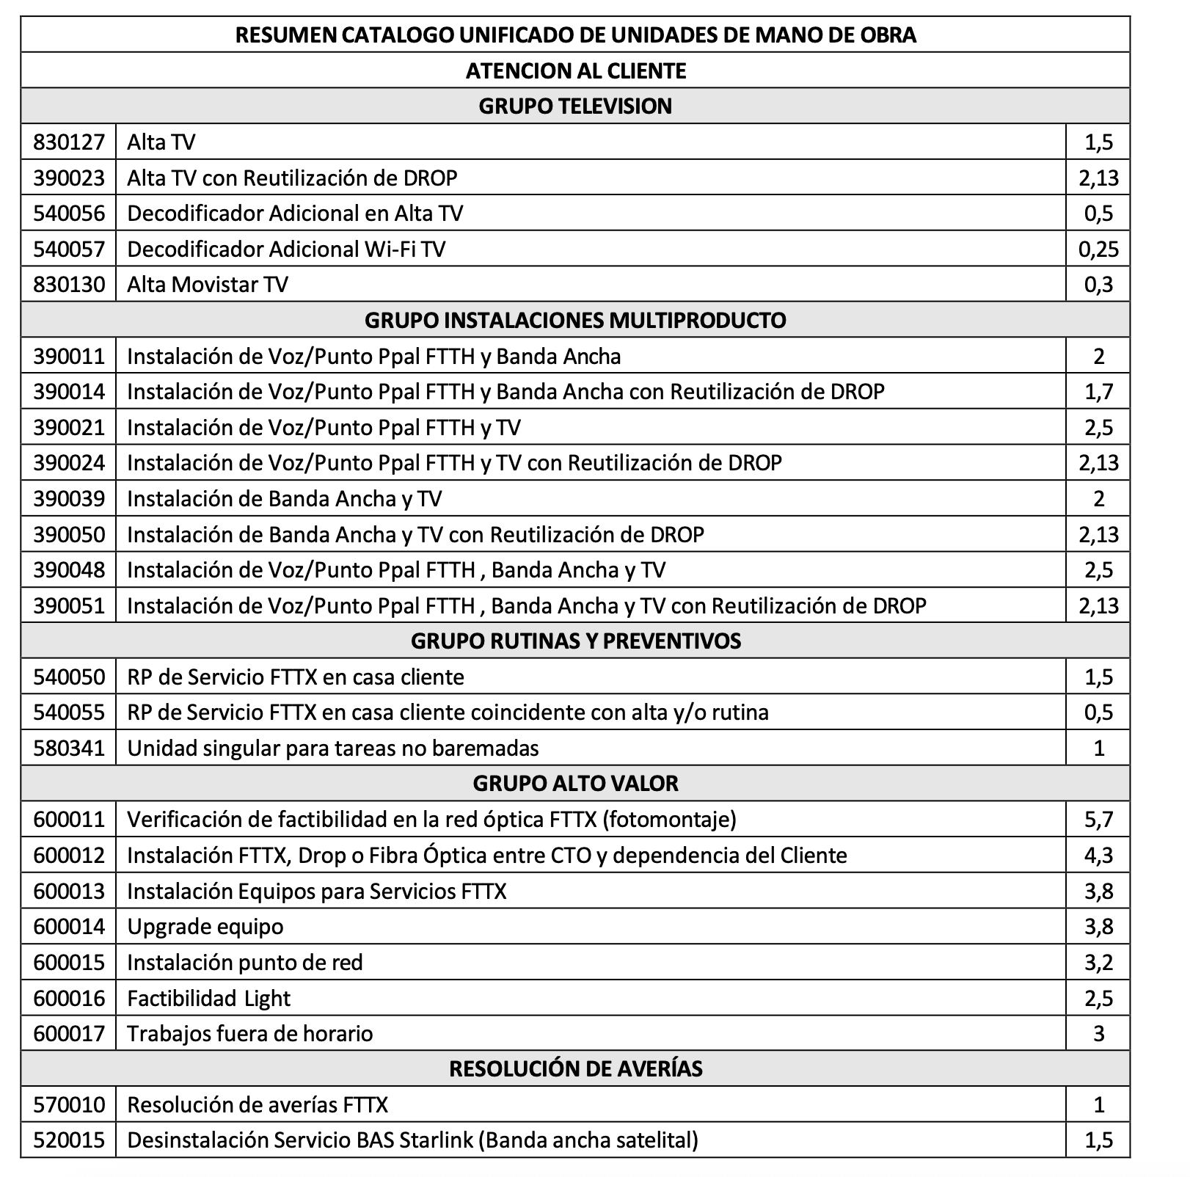
Tramos Puntos Baremos |  |  | Calidad RR |  |  | Calidad AI |  |  | Ejemplo Tabla |  |  |  | 24
Desde | Hasta | Valor PB | Desde | Hasta | Valor | Desde | Hasta | Valor | Item | Valor | Montos | Montos | PB Dia
0 | 95 | $- | < 6,51% |  | $- | < 2,83 % |  | $- | Produccion mes | 180 | $3,040 | $258,400 | 7.50
96 | 126 | $475 | 6.50% | 6.01% | $20,000 | 2.82% | 2.01% | $20,000 | Calidad RR | 5.50% | $40,000 | $-
127 | 147 | $950 | 6.00% | 5.01% | $40,000 | 2.00% | 1.51% | $40,000 | Calidad AI | 3% | $- | $-
148 | 163 | $2,660 | > 5,00% |  | $65,000 | > 1,50 % |  | $65,000
164 | o Más | $3,040 |  |  |  |  |  |  | Bono Produccion |  |  | $258,400

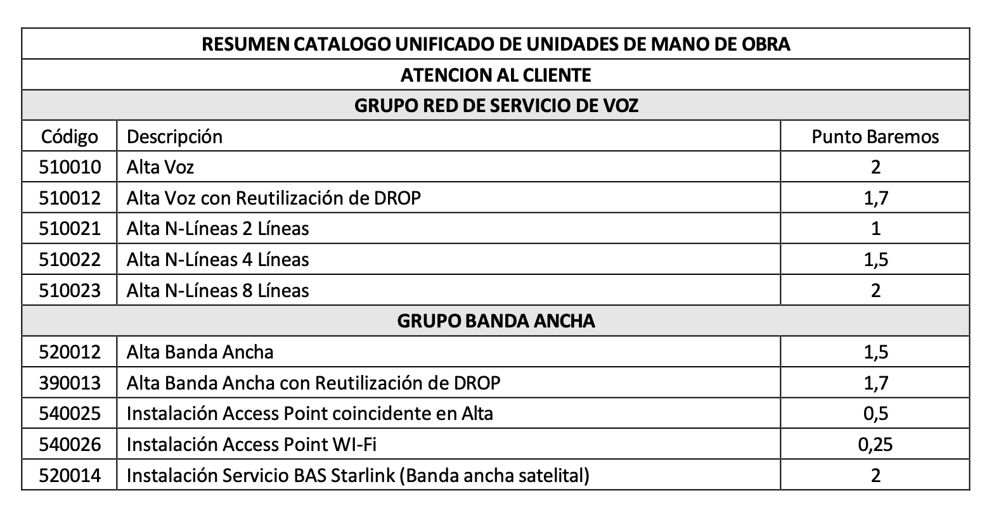
 |  |  |  |  |  |  |  |  | Ejemplo de Remuneración
 |  |  |  |  |  |  |  |  | DETALLE REMUNERACION
 |  |  |  |  |  |  |  |  | Sueldo Base |  | $550,000
 |  |  |  |  |  |  |  |  | Variables [ x ] |  | $258,400
 |  |  |  |  |  |  |  |  | Gratificación (*) |  | $202,100
 |  |  |  |  |  |  |  |  | Semana Corrida |  | $43,067
 |  |  |  |  |  |  |  |  | Bono |  | $130,000 | Bono Calidad. Siempre y cuando tecnico cumpla con procedimientos de instalacion
 |  |  |  |  |  |  |  |  | Total Imponible |  | $1,183,567
 |  |  |  |  |  |  |  |  | Colación & Movilización |  | $-
 |  |  |  |  |  |  |  |  | Plan Celular |  | $-
 |  |  |  |  |  |  |  |  | Total Haberes |  | $1,183,567
 |  |  |  |  |  |  |  |  | Cotizaciones [ 18,54% ] |  | $213,042
 |  |  |  |  |  |  |  |  | Liquido Aproximado |  | $970,525

